Сіска змагань
59-та спартакіада студентів НУБіП України 2015 - 2016 навчального року
Волейбол (жінки)
 | Навчальний корпус №9, ігрова зала |  |  |  |  |  |  |  |  |  | 05-12.11.2015 р.
Сітка змагань
Сітка Winner's

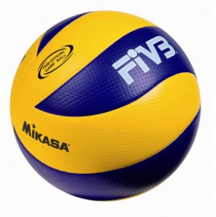
 |  | 1 | МТ | 0
 |  |  |  |  | ІТ | 0
 |  |  | 6
8 | КД | 0
 | 1 |  | ІТ | 2
9 | ІТ | 2 |  |  |  |  |  |  |  |  |  | [42]
 |  |  |  |  | 15 |  | АМ | 2
5 | ЗВ | 0
 | 2 |  | Агро. | 0
12 | Агро. | 2
 |  |  | 7 |  | АМ | 2
4 | Екон. | 1
 | 3 |  | АМ | 2
13 | АМ | 2
 |  |  |  |  |  |  | 22 |  | АМ | 2
 |  | 3 | ТВБ | 1
 |  |  |  |  | ЗРБЄ | 1
 |  |  | 9 |  |  |  |  |  | 24
6 | Вет. | 1 |  |  |  |  |  |  |  |  | АМ
 | 4 |  | ЗРБЄ | 2
11 | ЗРБЄ | 2 |  |  |  |  | ЛСПГ | 1
 |  |  |  |  | 16
7 | Юрид. | 0
 | 5 |  | ХТтаУЯ | 0 |  |  |  | W23 | ТВБ | 0
10 | ХТтаУЯ | 2
 |  |  | 8 |  | ЛСПГ | 2

 |  | 2 | ЛСПГ | 2

 |  |  |  |  |  | [42] | Сітка Loser's

 |  | L8 | ХТтаУЯ | 0

 |  |  | 14 |  | Вет. | 1 |  |  |  | L21 | ЛСПГ | 0
L5 | Юрид. | 0
 | 10 |  | Вет. | 2
L4 | Вет. | 2 |  |  | 17 |  | ТВБ | 2

 |  | L1 | КД | 0

 |  |  | 11 |  | ТВБ | 2 | 19 |  | ТВБ | 2 | 23 |  | To W23

 |  | L9 | ТВБ | 2
 |  |  |  |  |  | L15 | ІТ | 1

 |  | L3 | Екон. | 2

 |  |  | 12 |  | Екон. | 2 |  |  | 21 |  | ТВБ | 2

 |  | L6 | МТ | 0
 |  |  |  |  | 18 |  | Екон. | 2
 |  | L2 | ЗВ | 0

 |  |  | 13 |  | Агро. | 0 | 20 |  | Екон. | 1

 |  | L7 | Агро. | 2
 |  |  |  |  |  | L16 | ЗРБЄ | 0

 |  |  |  |  | W-переможець |  |  |  | L-переможений

 |  | Головний суддя |  |  |  |  |  |  | Д. Магльований

 |  | Головний секретар |  |  |  |  |  |  | В. Пархоменко
 |  |  |  |  |  |  |  |  |  |  |  |  |  | TRUE
 |  |  |  |  |  |  |  |  |  |  |  |  |  | TRUE

